시스템 내용
오브젝트

1. 시스템 개요

- 게임 내에 유저가 활용하거나 유저를 방해하는 함정의 설계
- 오브젝트를 활용한 정보를 습득해 함정을 회피하는 것에서 재미를 준다.
- 다양한 방해물을 제거하는 것에서 전략적 선택지를 준다.

2. 오브젝트 종류

유저 조작 | 유저가 조작하여 작동하는 각 기능이 다른 오브젝트
함정 | 특정 조건에 의해서 작동하는 오브젝트
엄페 | 유저가 몸을 숨길 수 있는 오브젝트

명칭 | 타입 | 내용 | 비고
카메라 | 유저 조작 | 유저가 카메라의 시점에서 볼 수 있게 하는 장치 | 비용
캐비닛 | 엄페 | 유저의 몸을 숨길 수 있는 캐비닛 | 비용 X

모든 조작이 패드로 이뤄짐을 생각하고 기획 할 것

3. 오브젝트 사용
3.1 오브젝트(유저 조작) UI 및 기본 사용 구성 |  |  |  | UI에 표기 되어야 할 내용
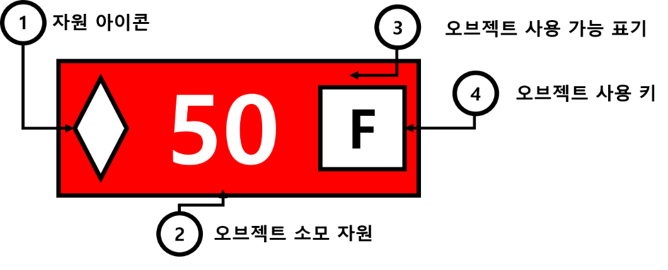
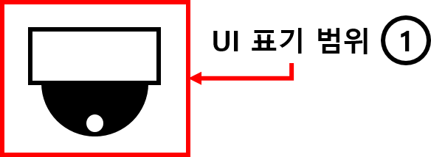
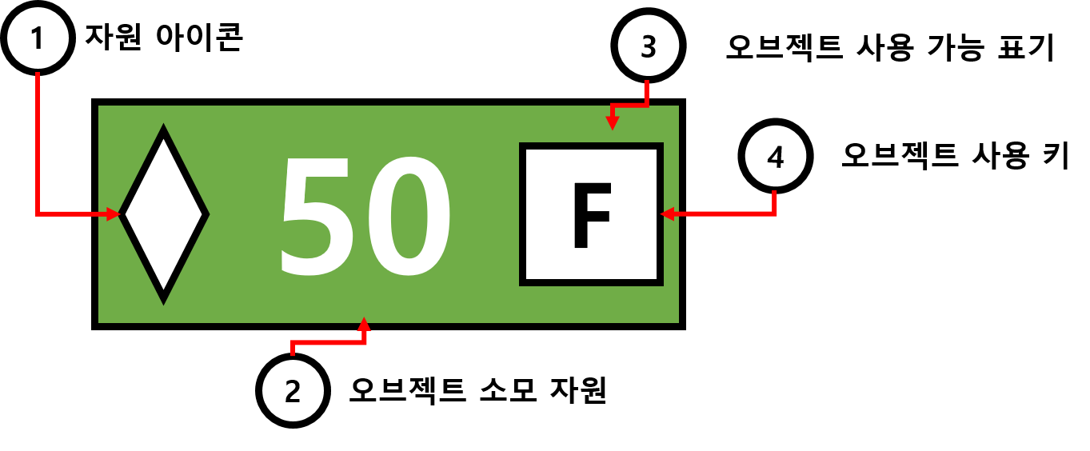

번호 | 명칭 | 내용
1 | UI 표기 범위 | 크로스 헤어 충돌?시 UI를 표기해야하는 범위
 |  |  |  | - 오브젝트 사용 가능 경우 |  |  | - 오브젝트 사용 불가 경우

 |  |  |  | 번호 | 명칭 | 내용
3.2 유저 조작 오브젝트 작동 룰 |  |  |  | 1 | 자원 아이콘 | 필요한 자원 아이콘
 |  |  |  | 2 | 필요 자원 내용 | 소비 되는 자원의 내용
- 오브젝트(유저 조작)를 작동 할 경우 자원이 소모 된다. |  |  |  | 3 | 오브젝트 사용 가능 표기 | 거리에 따른 색깔 변경
- 유저의 시점이 오브젝트의 범위에 존재 할 시 (예시 이미지 참조) UI를 표기 |  |  |  | 4 | 오브젝트 사용 키 | 오브젝트를 사용하는 키를 안내
- 유저의 시점이 오브젝트의 범위에 존재 할 시 오브젝트를 붉은 색으로 표기
- 오브젝트를 사용 도중에 공격을 당할 경우 game over 로 처리 함 |  |  |  | 사용불가의 경우의 ui 표기와 가능한 경우의 표기를 다르게 함
- 오브젝트 UI가 활성화 되어 있는 상태에서 (R1) 키를 눌러서 사용한다.
- 유저 시점에 오브젝트가 겹쳐 있을 경우 앞에 있는 오브젝트의 UI를 표기 |  |  |  | UI 룰
- 오브젝트를 작동하기 위한 거리 내에 캐릭터가 존재 할 시 작동
- 오브젝트를 작동하기 위한 거래 내에 캐릭터가 존재 하지 않을 시 UI를 붉은 색으로 표기 |  |  |  | 사용 가능 한 경우
- 오브젝트를 작동하기 위한 소모 자원을 만족한 경우 UI 녹색 표기 |  |  |  | - 범위내 유저 존재
- 오브젝트를 작동하기 위한 소모 자원을 만족하지 못한 경우 UI 붉은 색 표기 |  |  |  | - 보유 자원이 소모 자원 이상
-
 |  |  |  | 사용이 불가능 한 경우
 |  |  |  | - 오브젝트 범위 만족하지 않음
3.3 엄폐 오브젝트 작동 룰 |  |  |  | - 보유 자원이 소모 자원 미만

- F버튼을 눌러 작동 할 수 있다.
- F버튼을 다시 재 사용 할 경우 사용 상태가 해제 된다.
- 오브젝트에 일정거리() 이상 접근 할 경우 펑션 키 UI를 표기한다.
- 엄폐 오브젝트에는 범위가 존재한다.
- 범위 안에 크리처가 존재하는 경우 추적 상태를 유지한다.
- 범위 안에 크리처가 존재하지 않는 경우 플레이어는 오브젝트 안으로 들어가게 되고 숨기 상태로 변경된다.
- 숨기 상태가 될 경우 크리처는 플레이어를 추적하는 것을 종료하고 원래 위치로 이동한다.

3.4 함정 오브젝트 작동 룰

범위 함정

명칭 | 타입 | 내용 | 비고
 | 범위 함정

오브젝트(유저 조작) 별 구성
오브젝트

1. 각 오브젝트 별 구동

명칭 | 내용 | 소모 자원 | 판정 범위 값 | 비고 | 소모 자원 |  | *해당 부분은 조절 되어야 합니다.
카메라 | 뷰 변경 | 50 | N | 유저 조작 | 판정 범위 값
 |  |  |  |  | 카메라 각도

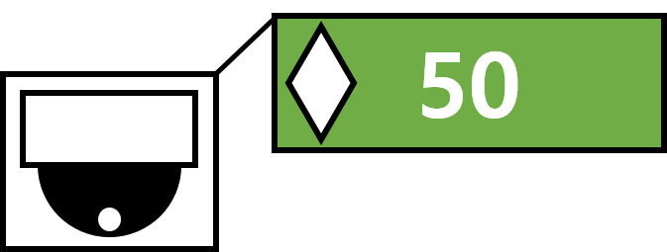
1.1 카메라 룰 |  |  |  |  |  | 1.2 UI 표기
- F키를 사용해서 카메라 뷰로 진입 할 수 있다.
- 사용 후 F 키를 사용하여 다시 원래 캐릭터 화면으로 돌아온다.
- 사용 된 후 씬이 이동되고 소모 자원이 감소한다.
- 소모된 자원은 전환된 자원 씬에서 확인 할 수 있다.
- 카메라 내부에 있는 뷰로 변경 된다.
- 화면을 일정 범위(110도) 동안 볼수 있다.
- 각도는 왼쪽 캐릭터 이동 레버를 이용해서 조작할 수 있다.
- 카메라의 이동 속도의 변경을 위한 값이 필요함
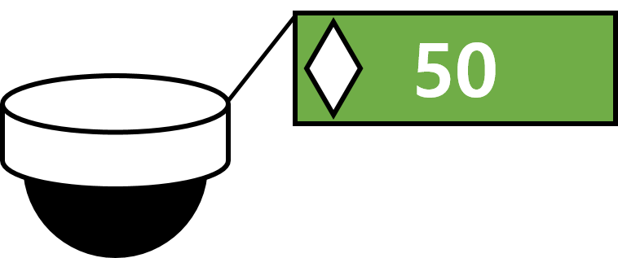
- 카메라 시점의 형태는 1인칭

보류
- 카메라 상태에서 O 키를 3초 동안 길게 눌러 사용하여 적의 위치를 표기한다.
- 위치를 어떻게 표기 할 것인지 보류

- 카메라

 |  | 외형

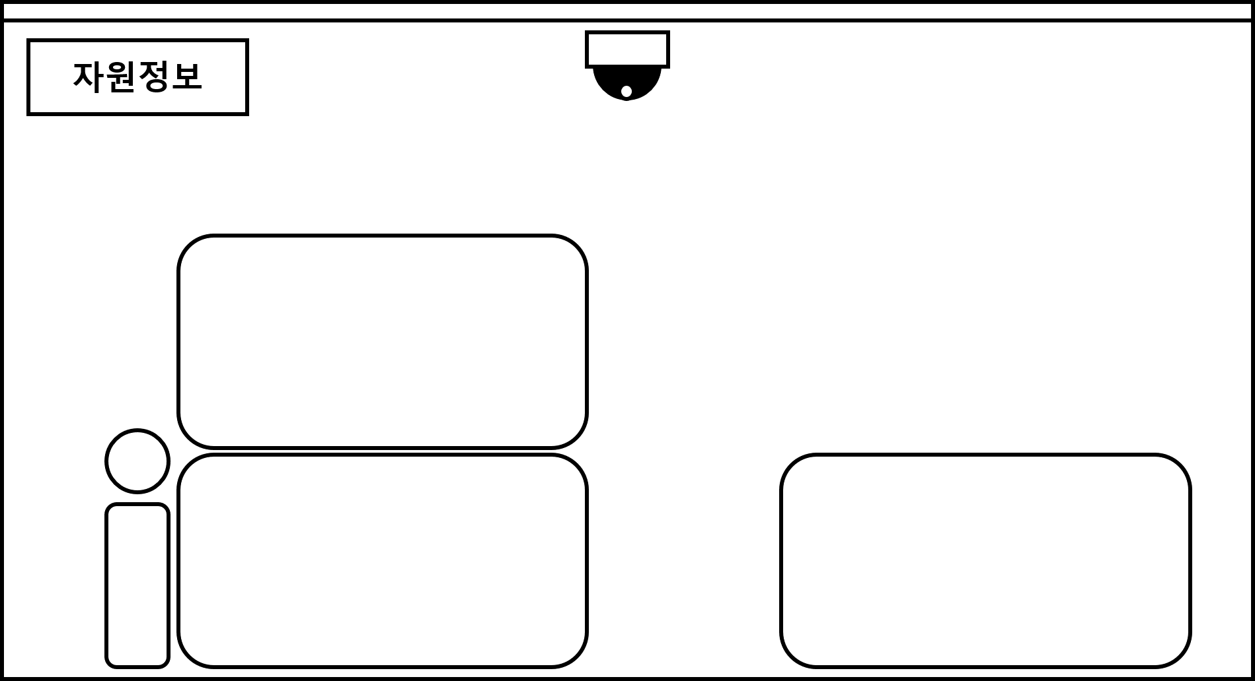

빨간 색 - 인지 범위

1.2 캐비닛 룰

